Monitor Admin
 |  |  | CUADRO DE COTIZACIONES

Cuadro Comparativo de Cotizaciones

Presupuestos (a) | Empresa (Nombre fiscal de la empresa) | Nº de CUIT, Dirección, Teléfono (Datos de la empresa) | Descripción del bien/ servicio (b) Características de los bienes/ servicios | Importe Unitario (moneda nacional) | Importe Total IVA incluido (moneda nacional) | Importe Total (moneda extranjera) | Tipo de cambio | Forma de Pago (Contado o Cheque) | Observaciones (se debe incluir toda aquella característica que no ha sido posible incluir anteriormente) | Imagen | Detalles
Nº 1 | Ktronix | https://www.ktronix.com/monitor-samsung-27-pulgadas-d300-fhd-plano-negro/p/887276903217 | Monitor Samsung 27″ Curvo Full HD | $422,255.46 | $502,484.00 | US$ 124,75 | US$ 124,75 | contado | Monitor a 144hz Garantía de 36 meses por defectos de fábrica (pantalla, puertos, energía). No cubre golpes, humedad ni mal uso. | 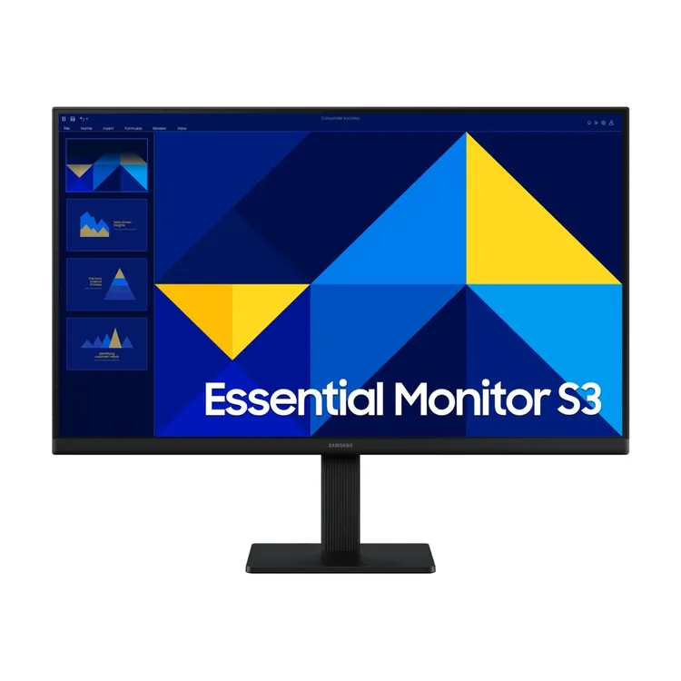 | Este monitor curvo de 27 pulgadas ofrece una experiencia visual envolvente gracias a su diseño 1800R y resolución Full HD. Cuenta con tecnología AMD FreeSync, que reduce el desgarro de pantalla y mejora la fluidez en juegos y videos. Su diseño ultra delgado y elegante se adapta bien a espacios modernos
Nº2 | Alkosto | https://www.alkosto.com/monitor-hp-24-pulgadas-v24v-fhd-plano-negro/p/196548193998 | Monitor Lenovo o HP de 24″ a 30″ | $422,260 | $502,489 | US$ 125 | US$ 125 | contado | Monitor a 100hz Garantía de 12 meses por fallas de fabricación. No cubre daños físicos ni mal uso. Opción de garantía extendida con Alkosto. |  | Este monitor de 24 pulgadas ofrece una resolución Full HD y un diseño plano que facilita la visualización en entornos de oficina. Su tiempo de respuesta de 5 ms y soporte para AMD FreeSync lo hacen adecuado para tareas multitarea y entretenimiento ligero
Nº 3 | Digital Store | https://digitalstore.com.co/product/monitor-samsung-s3-essencial-ls24d300ganxza-100hz-5ms-ips-fhd/ | Monitor Samsung LS24D300GANXZA – 24″ FHD, 100 Hz | 390,170 | 464,302 | US$ 115,60 | US$ 115,60 | contado | Monitor a 100hz Garantía de 36 meses por defectos de fabricación. No cubre caídas, líquidos ni reparaciones externas. |  | Este monitor de 24 pulgadas destaca por su panel IPS que ofrece colores vibrantes y amplios ángulos de visión. Con una frecuencia de actualización de 100Hz y un tiempo de respuesta de 5 ms, es ideal para juegos casuales y tareas multitarea

Justificación: La mejor opción es la primera por que es la más conveniente, ya que combina un precio competitivo con mejor rendimiento y mayor tamaño de pantalla.

Torre admin
 |  |  | CUADRO DE COTIZACIONES

Cuadro Comparativo de Cotizaciones

Presupuestos (a) | Empresa (Nombre fiscal de la empresa) | Nº de CUIT, Dirección, Teléfono (Datos de la empresa) | Descripción del bien/ servicio (b) Características de los bienes/ servicios | Importe Unitario (moneda nacional) | Importe Total IVA incluido (moneda nacional) | Importe Total (moneda extranjera) | Tipo de cambio | Forma de Pago (Contado o Cheque) | Observaciones (se debe incluir toda aquella característica que no ha sido posible incluir anteriormente) | IMAGEN | Detalles
Nº 1 | M&M Systech (MyMSystech) | https://mymsystech.com.co/servidores/4432-dell-workstation-precision-3660-tower-13-3660-i9.html?utm_ | Dell Workstation Precision 3660 Tower /13th Generation Intel Core i7-13700 /16GB, 1x16GB DDR5 /Nvidia GeForce RTX 3060/512GB PCI | $ 10.665.375 | 12.691.000 | 3.135,95 USD | 3.135,95 USD | contado | Procesador gama alta para tareas exigentes Garantía de 36 meses directamente con Dell por defectos de fábrica. No cubre daños físicos, líquidos ni reparaciones en talleres no autorizados. |  | Este equipo está diseñado para profesionales que requieren alto rendimiento en tareas de diseño y modelado 3D. Con su procesador Intel Core i7-13700 de 13ª generación, 16GB de memoria DDR5 y tarjeta gráfica Nvidia GeForce RTX 3060, ofrece velocidad y eficiencia para manejar programas exigentes de edición de video y animación. Su SSD de 512GB PCIe garantiza tiempos de carga rápidos, mientras que su formato Tower permite futuras ampliaciones de memoria y almacenamiento.
Nº2 | TechCol SAS | https://www.mediamarkt.es/es/product/_pc-sobremesa-asus-s340mf-i797000080-intel%C2%AE-core%E2%84%A2-i7-9700-16-gb-512-gb-ssd-graphics-630-freedos-negro-1485288.html | Dell Workstation Precision 3660 Tower /13th Generation Intel Core i7-13700 /16GB, 1x16GB DDR5 /Nvidia GeForce RTX 3060/512GB PCI | $ 10.389.000 | 12.362.900 | 3.054,87 USD | 3.054,87 USD | contado | Procesador gama alta para multitareas Garantía base de 36 meses con Dell. Posibilidad de extensión/soporte ProSupport para asistencia más amplia. No incluye mal uso ni daños accidentalmente ocasionados |  | Ideal para ingenieros y profesionales de CAD, este equipo combina potencia de procesamiento y gráficos con 16GB de RAM DDR5 y la RTX 3060, facilitando simulaciones complejas y diseño asistido por computadora. El procesador i7-13700 asegura un rendimiento estable en multitarea, mientras que el SSD de 512GB proporciona almacenamiento rápido para proyectos grandes, ofreciendo un equilibrio entre velocidad, confiabilidad y capacidad de expansión.
Nº 3 | Microcell | https://microcell.co/computadores-dell/23968-workstation-dell-precision-3660-corei7-13700-16gb-512gb-ssd-video-12gb-w11p-torre.html?srsltid=AfmBOorqoDDM_dxJUM0lKLsrMC4q3UkLvrrSzTTOIbLjx3ZqUETtfk_b&utm_ | Dell Workstation Precision 3660 Tower /13th Generation Intel Core i7-13700 /16GB, 1x16GB DDR5 /Nvidia GeForce RTX 3060/512GB PCI | 11,092,675 | 13.200.000 | 3.261,72 USD | 3.261,72 USD | contado | Considera ampliar la RAM si usarás programas muy exigentes. Garantía de 36 meses garantizada por Dell en centros de servicio autorizados nacionales. No cubre golpes, líquidos ni uso indebido. | 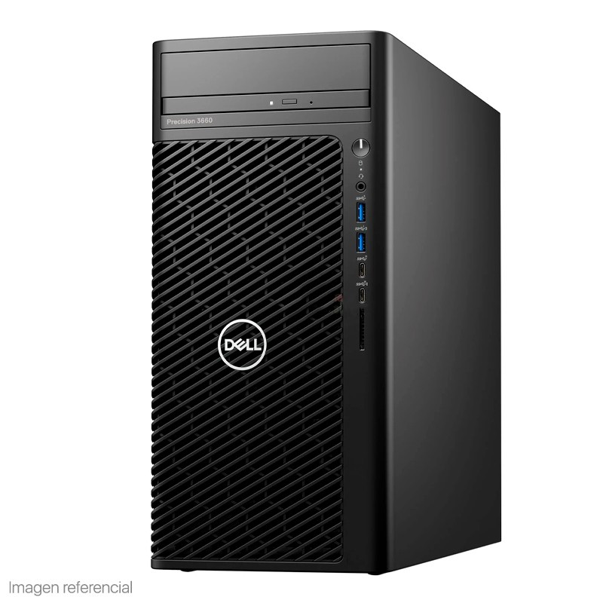 | Este equipo es perfecto para edición multimedia, programación avanzada y flujos de trabajo intensivos en gráficos. La combinación de procesador i7-13700, 16GB de RAM DDR5 y RTX 3060 permite ejecutar software profesional sin interrupciones. Su SSD de 512GB asegura un acceso rápido a los archivos y el diseño modular en torre ofrece flexibilidad para actualizaciones futuras, haciendo de esta workstation una solución versátil y potente para tareas creativas y técnicas.

Justificación: La elección más conveniente y factible es la segunda alternativa, con un valor de $10.389.000, ya que permite obtener el mismo rendimiento y especificaciones técnicas al costo más bajo y nos mejor grantia, muy buena opcion calidad-precio.

Teclado Admin
 |  |  | CUADRO DE COTIZACIONES

0

Presupuestos (a) | Empresa (Nombre fiscal de la empresa) | Nº de CUIT, Dirección, Teléfono (Datos de la empresa) | Descripción del bien/ servicio (b) Características de los bienes/ servicios | Importe Unitario (moneda nacional) | Importe Total IVA incluido (moneda nacional) | Importe Total (moneda extranjera) | Tipo de cambio | Forma de Pago (Contado o Cheque) | Observaciones (se debe incluir toda aquella característica que no ha sido posible incluir anteriormente) | Imagen del producto | Detalles
Nº 1 | LOGITECH | https://www.logitechstore.com.co/MCO-1439814551-teclado-confortable-bluetoothbolt-logitech-signature-k650-_JM?searchVariation=183225928247#polycard_client=search-nordic-mshops&searchVariation=183225928247&position=7&search_layout=grid&type=item&tracking_id=002284d3-a6dc-4038-b19c-c0fd49059f7e | Logitech Signature K650 | $206,000.00 | $245,140.00 | $63,43 USD | $63,43 USD | contado | Logitech Master Series MX Keys Mini QWERTY español color grafito con luz blanca Garantía limitada de Logitech; duración especificada en el empaque o documentación. Requiere factura. No cubre daños por derrames, mal uso, modificaciones ni accesorios no originales. |  | El Logitech Signature K650 es un teclado inalámbrico de tamaño completo, ideal para entornos de oficina y uso profesional. Ofrece conectividad mediante Bluetooth 5.1 o receptor Logi Bolt, con un alcance de hasta 10 metros. Su diseño incluye teclas con amortiguación de goma y un reposamuñecas integrado, proporcionando comodidad durante largas jornadas de trabajo. Además, es resistente a salpicaduras y fácil de limpiar. La batería tiene una duración de hasta 36 meses con dos pilas AA
Nº2 | REDRAGON | https://redragon.es/products/best-seller/teclado-mecanico-60-fizz-pro/ | Redragon Fizz Pro | $250,000.00 | $297,500.00 | $76,98 USD | $76,98 USD | contado | teclado con cable,mecanico con swicehc de alta calidad Garantía estándar de 1 año ofrecida por Redragon para teclados mecánicos | 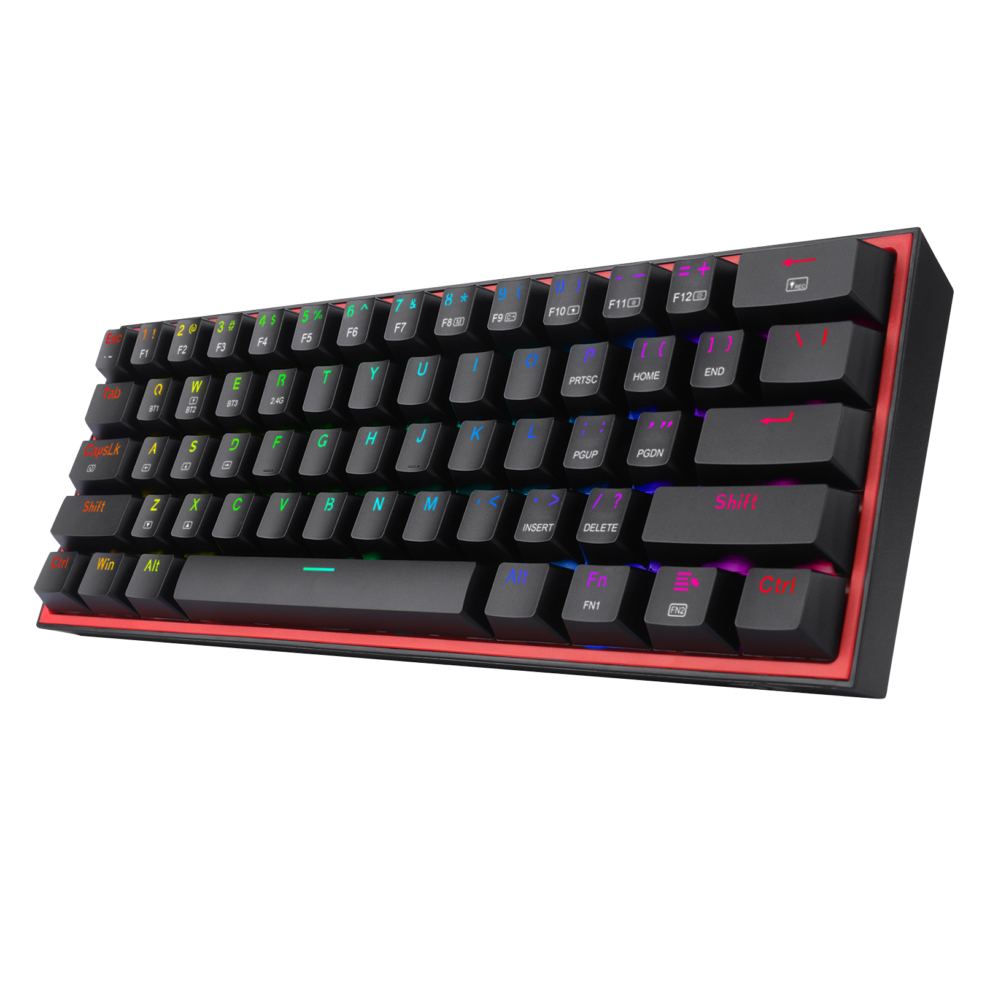 | El Redragon Fizz Pro es un teclado mecánico compacto del 60%, diseñado para gamers y entusiastas de la personalización. Cuenta con conectividad por cable USB-C, 2.4GHz inalámbrico y Bluetooth 5.0, ofreciendo versatilidad para diferentes configuraciones. Sus interruptores lineales rojos proporcionan una respuesta rápida y silenciosa, ideal para juegos que requieren precisión. Además, dispone de retroiluminación RGB personalizable y es compatible con el software Pro Driver para ajustes avanzados
Nº 3 | RAZER | https://www.razer.com/gaming-keyboards/razer-blackwidow-v4-pro-75/RZ03-05130200-R3U1 | Razer BlackWidow V4 Pro | $270,000.00 | $321,300.00 | $83,17 USD | $83,17 USD | contado | teclado con cable,mecanico con swicehc de alta calidad y cuenta con una lafombrilla para descansar las manos Garantía limitada de 2 años para teclados Razer Keyboards y Keypads. Requiere comprobante de compra de distribuidor autorizado. No cubre daños accidentales ni alteraciones del producto |  | El Razer BlackWidow V4 Pro es un teclado mecánico de gama alta, orientado a gamers profesionales. Presenta un diseño del 75% con 8 teclas macro dedicadas y un dial de comando, permitiendo un control preciso y accesibilidad rápida. Su retroiluminación Razer Chroma RGB ofrece una amplia personalización visual. Además, es hot-swappable, permitiendo cambiar los interruptores sin soldadura, y cuenta con conectividad inalámbrica HyperSpeed, Bluetooth 5.1 y USB-C. Su construcción incluye una base de aluminio y un reposamuñecas ergonómico

Justificación: La mejor opcion calida precio es la de Logitech ya que es mas utilizidado en el ambito laboral ya que nos ofrece una comodidad mucho mejor que las otras opciones y tambien nos da la posibilidad de utilizarlo sin cable.

Mouse Admin
 |  |  | CUADRO DE COTIZACIONES

Cuadro Comparativo de Cotizaciones

Presupuestos (a) | Empresa (Nombre fiscal de la empresa) | Nº de CUIT, Dirección, Teléfono (Datos de la empresa) | Descripción del bien/ servicio (b) Características de los bienes/ servicios | Importe Unitario (moneda nacional) | Importe Total IVA incluido (moneda nacional) | Importe Total (moneda extranjera) | Tipo de cambio | Forma de Pago (Contado o Cheque) | Observaciones (se debe incluir toda aquella característica que no ha sido posible incluir anteriormente) | imagenes del producto | Detalles
Nº 1 | LOGITECH | https://www.logitechstore.com.co/MCO-2433698820-mouse-bluetooth-logitech-m240-silent-un-90-silencioso-_JM?searchVariation=180682216904#polycard_client=search-nordic-mshops&searchVariation=180682216904&position=8&search_layout=grid&type=item&tracking_id=30a0e680-cfc8-4f01-a780-0cc6652612c2 | Logitech M240 Silent (Inalámbrico Bluetooth) | $80,000.00 | $95,200.00 | $24,63 USD | $24,63 USD | contado | 3 Botones, Seguimiento Óptimo 1000 DPI, Ambidestro, Compatible con PC, Mac, Portátil arantía limitada de Logitech según lo que diga el empaque/documento del producto. Requiere prueba de compra. No cubre daños por líquidos, golpementeos, mal uso ni modificaciones. | 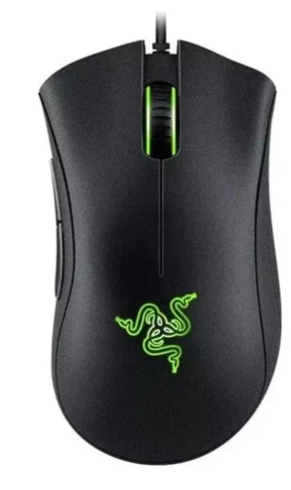 | El Logitech M240 Silent es un mouse inalámbrico Bluetooth que destaca por su tecnología SilentTouch, capaz de reducir hasta en un 90 % el ruido de los clics sin perder la sensación táctil. Su batería AA dura hasta 18 meses, con función de suspensión automática para ahorrar energía. Gracias a su diseño compacto, ambidiestro y ligero, es fácil de transportar y cómodo de usar, ideal para oficinas, estudios o espacios compartidos. Además, está fabricado con materiales reciclados, lo que lo convierte en una opción eficiente y sostenible.
Nº2 | RAZER | https://www.mercadolibre.com.co/mouse-razer-con-cablenegrosensor-optico6-botones/p/MCO2029326844?pdp_filters=item_id:MCO1432754615#is_advertising=true&searchVariation=MCO2029326844&backend_model=search-backend&position=6&search_layout=stack&type=pad&tracking_id=cb557964-5f93-4e2e-9685-6e5a7eae042d&is_advertising=true&ad_domain=VQCATCORE_LST&ad_position=6&ad_click_id=ZmVkNTA1YWMtZTIxNS00MDM0LTkyM2YtNjRmZjlhZWFjZGQ4 | Razer DeathAdder Essential (Con cable, ergonómico) | $108,000.00 | $128,520.00 | $33,26 USD | $33,26 USD | contado | 5 Botones, Seguimiento Óptimo 4000 DPI, Ambidestro, Compatible con PC, Mac, Portátil Garantía del fabricante HP por defecto (generalmente 1 año) para accesorios. No cubre daños físicos, líquidos ni uso fuera de especificaciones | 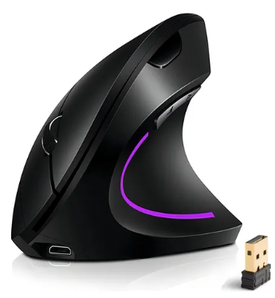 | El Razer DeathAdder Essential es un mouse ergonómico con cable, pensado principalmente para gaming y tareas que requieren precisión. Incorpora un sensor óptico de 6.400 DPI, tasa de sondeo de 1.000 Hz y aceleración de hasta 30 g, lo que garantiza movimientos rápidos y exactos sin latencia. Su diseño cómodo para agarre tipo palma y sus 5 botones programables lo hacen versátil tanto para juegos como para productividad. Con una construcción robusta y switches de hasta 10 millones de clics, es una herramienta duradera y confiable para usuarios exigentes.
Nº 3 | hp | https://www.mercadolibre.com.co/mouse-ergonomico-vertical-inalambrico-24g-recargable-usb-color-negro/p/MCO32064269?pdp_filters=item_id:MCO2922143466#is_advertising=true&searchVariation=MCO32064269&backend_model=search-backend&position=1&search_layout=stack&type=pad&tracking_id=7db586f6-61af-41ec-9fbd-6cf87be98c65&is_advertising=true&ad_domain=VQCATCORE_LST&ad_position=1&ad_click_id=MTA3MjZjMjEtZWRjZS00YTlkLTlhZTktNjZlZmM2ZDNmMTNh | HP Mouse Ergonómico Vertical (Inalámbrico recargable) | $40,000.00 | $47,600.00 | $12,32 USD | $12,32 USD | contado | Garantía del fabricante HP por defecto (generalmente 1 año) para accesorios. No cubre daños físicos, líquidos ni uso fuera de especificaciones |  | El HP Vertical Ergonómico es un mouse inalámbrico recargable diseñado para la salud y el confort, con un formato vertical que favorece una postura natural de la muñeca y reduce la tensión muscular. Ofrece conectividad mediante Bluetooth o dongle USB, con posibilidad de emparejar hasta tres dispositivos a la vez. Su batería recargable por USB-C brinda varios meses de autonomía y soporte de carga rápida. Incluye sensor de hasta 4.000 DPI, botones programables y compatibilidad multi-superficie, lo que lo convierte en una opción ideal para quienes buscan ergonomía, versatilidad y comodidad en jornadas prolongadas.

Justificación: La mejor opcion es La de Mouse Razer ya que tiene un diseño ergonomico en donde trabajos de largas horas nos permite que la muñeca no se canse tanto y aparte de eso nos da una taza de respuesta de 10000 hz y asta 6.400 de dpi.

(b) Ejemplos: En el caso de viajes, indicar Origen/Destino (si corresponde también escalas) Si se tratara de servicios tipo catering, indicar las cantidades de asistentes, así como los días en que se demanda la prestación del servicio. Si fuera papelería indicar, cantidades de afiches, trípticos, etc.

ram nosotros
 |  |  | CUADRO DE COTIZACIONES

Cuadro Comparativo de Cotizaciones

Presupuestos (a) | Empresa (Nombre fiscal de la empresa) | Nº de CUIT, Dirección, Teléfono (Datos de la empresa) | Descripción del bien/ servicio (b) Características de los bienes/ servicios | Importe Unitario (moneda nacional) | Importe Total IVA incluido (moneda nacional) | Importe Total (moneda extranjera) | Tipo de cambio | Forma de Pago (Contado o Cheque) | Observaciones (se debe incluir toda aquella característica que no ha sido posible incluir anteriormente) | Imagen del producto | Detalle
Nº 1 | computech Bogotá S.A.S. | https://audiovisualesdecolombia.com/producto/kingston-valueram-kvr26s19s8-8-ddr4-8-gb-so-dimm-260-pines-2666-mhz-pc4-21300-cl19-12-v-sin-bufer-no-ecc/?utm | Memoria RAM DDR4 8GB 2666MHz Kingston ValueRAM | $130,000.00 | $154,700.00 | 38,23 USD | 38,23 USD | contado | Compatible con PC y portátiles que soporten DDR4 Garantía limitada de 3 años Kingston contra defectos de fabricación. No cubre daños físicos, humedad ni instalación incorrecta. | 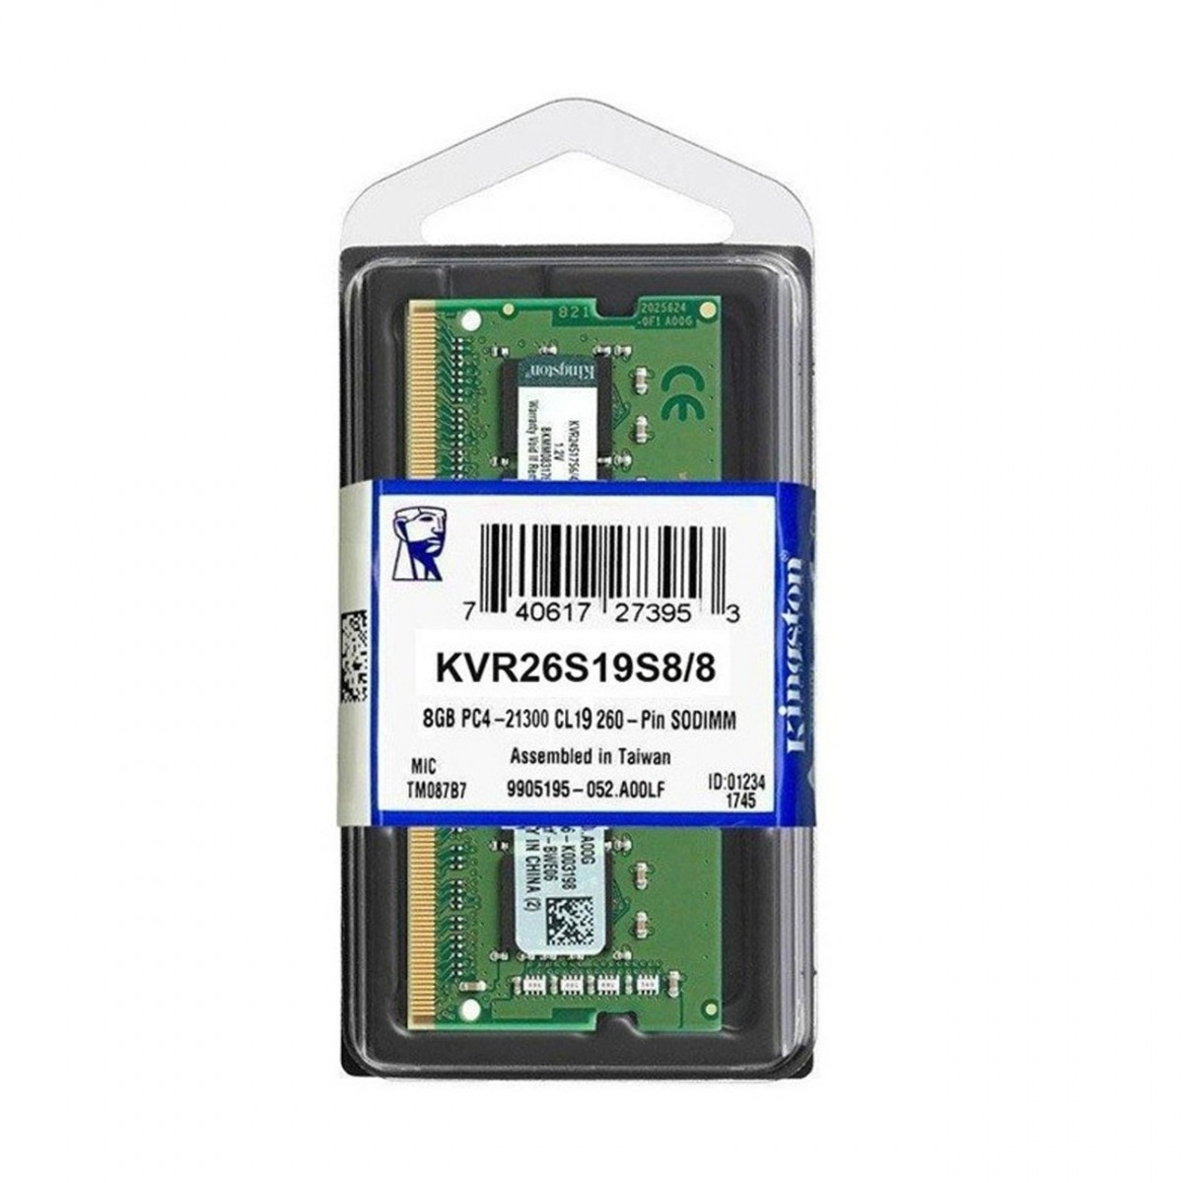 | La Kingston ValueRAM DDR4 de 8GB a 2666MHz es una opción económica y confiable, ideal para mejorar el rendimiento de equipos básicos o de oficina. Ofrece estabilidad en multitarea ligera, navegación y ofimática, siendo suficiente para usuarios que no requieren demasiada exigencia. Su mayor ventaja frente a las demás es el precio accesible, aunque queda corta en capacidad y velocidad frente a opciones más avanzadas.
Nº2 | Computech Bogotá S.A.S. | https://www.corsair.com/us/en/p/memory/cmsx16gx5m1a4800c40/vengeance-ddr5-sodimm-16gb-1x16gb-ddr5-4800-pc5-38400-c40-1-1v-cmsx16gx5m1a4800c40?srsltid=AfmBOooPVrFrJeG1yYM938HzFmZtnGoquK6ptIYHcUfemcJFYty4zYeW&utm_ | Memoria RAM DDR5 16GB 4800MHz Corsair Vengeance | $420,000.00 | $420,798.00 | 103,78 USD | 103,78 USD | contado | Alto rendimiento para equipos de última generación Garantía limitada de 10 años Corsair (o de por vida en algunos distribuidores). No aplica para daños por overclocking indebido, golpes o modificaciones. |  | La Corsair Vengeance DDR5 de 16GB a 4800MHz representa un salto generacional en rendimiento, gracias a la tecnología DDR5 que ofrece mayor ancho de banda, eficiencia energética y velocidad que la DDR4. Es ideal para tareas exigentes como edición de video, diseño gráfico o multitarea intensiva. Su beneficio principal frente a la Kingston ValueRAM es la velocidad y tecnología moderna, aunque a un precio mucho más alto.
Nº 3 | Mercado libre | https://www.mercadolibre.com.co/memoria-ram-kingston-fury-beast-rgb-ddr4-32gb-3200mts-cl16/p/MCO27810012?utm_ | Memoria Ram Kingston Fury Beast Rgb Ddr4 32gb 3200mt/s Cl16 | $389,000.00 | $462,910.00 | 114,39 USD | 114,39 USD | contado | Ideal para trabajos multitarea y edición ligera Garantía limitada de 5 años Kingston en hardware. Excluye daños por manipulación inadecuada o sobrevoltaje. | 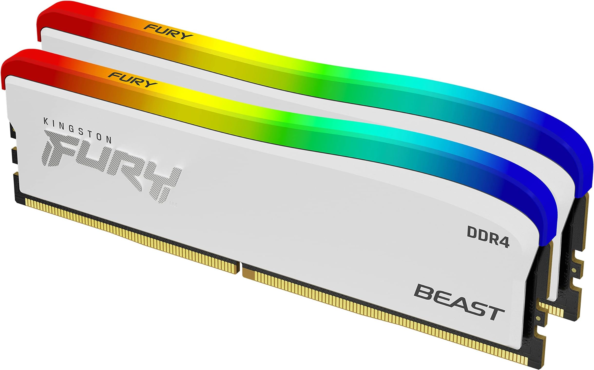 | La Kingston Fury Beast RGB DDR4 de 32GB y 3200MHz está diseñada para usuarios que buscan alto rendimiento y gran capacidad de memoria. Es perfecta para gaming avanzado, máquinas virtuales, diseño 3D o software pesado, superando tanto a la ValueRAM como a la Corsair en términos de capacidad. Además, incluye diseño RGB personalizable, lo que la hace atractiva para setups gamer. Su ventaja sobre las otras es la amplia memoria, aunque sigue siendo DDR4, por lo que en velocidad pura queda detrás de la DDR5.

Justificación:La mejor opcion es la numero dos ya que es DDR5 en donde esto nos da un mayor tiempo de respuesta a la hora de leer datos y por que tambien es una muy buena opcion calidad precio ya que nos ofrece una cantidad de almacenamiento de datos de la memoria ram

(b) Ejemplos: En el caso de viajes, indicar Origen/Destino (si corresponde también escalas) Si se tratara de servicios tipo catering, indicar las cantidades de asistentes, así como los días en que se demanda la prestación del servicio. Si fuera papelería indicar, cantidades de afiches, trípticos, etc.

Servidor Nosotros
 |  |  | CUADRO DE COTIZACIONES

Cuadro Comparativo de Cotizaciones

Presupuestos (a) | Empresa | Nº de CUIT, Dirección, Teléfono | Descripción del bien/ servicio (b) | Importe Unitario (moneda nacional) | Importe Total IVA incluido (moneda nacional) | Importe Total (moneda extranjera) | Tipo de cambio | Forma de Pago | Observaciones | Imagen del producto | Detalle
N° 1 | Systore Colombia S.A.S. | https://systorecolombia.com/rack/718-servidor-rack-lenovo-thinksystem-sr650-v3-intel-xeon-silver-4514y-32gb-0tb-rack-2u-7d761004la.html?utm_ | Servidor rack 2U, Intel Xeon Silver, 32GB RAM, 2TB SSD | $20,900,000.00 | $24,871,000.00 | $6435,62 USD | $6435,62 USD | contado | Garantía: 3 años on-site (incluye soporte en sitio y cambio de partes defectuosas). | 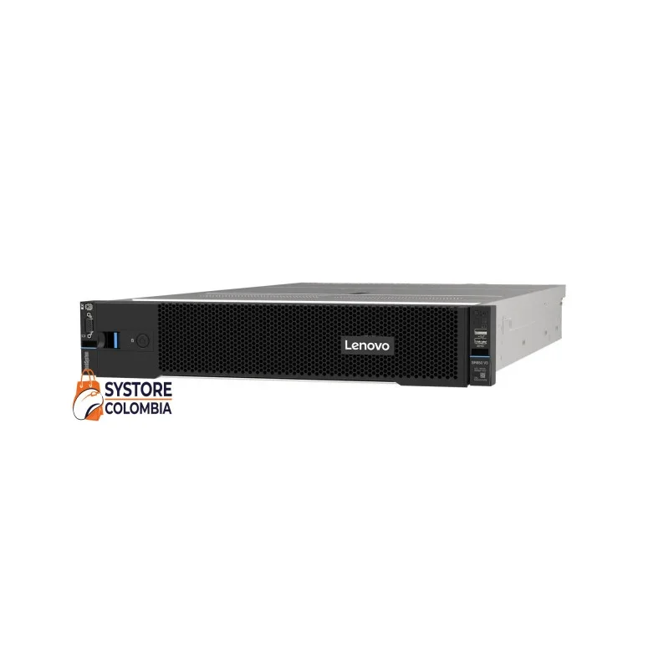 | Este servidor rack 2U ofrece un equilibrio entre potencia y escalabilidad, equipado con procesador Intel Xeon Silver, 32 GB de RAM y almacenamiento SSD de 2 TB que garantiza rapidez en el acceso a datos. Su diseño modular permite expansión futura, lo que lo convierte en una opción ideal para empresas que requieren alto rendimiento en virtualización, bases de datos y aplicaciones críticas sin comprometer la seguridad ni la estabilidad.
N° 2 | HardServers Ltda. | https://www.ebay.com/itm/135357785654?itmmeta=01K48AYZD7R4ZBFNB15DPFKJEA&hash=item1f83f3e636:g:ofAAAOSw7oNnLnQE&itmprp=enc%3AAQAKAAAA4MHg7L1Zz0LA5DYYmRTS30kyKQvo77o0B7H1U9GkhoNRo%2Fynf6gmwMB0MQetYPNluyM20%2FTCiL%2Fo46bEAEDEFoKCQKfeUlFPYm9cmFgyTSqu64NB0%2BRXAUexvUxcSzKaNCity8oYtivfbDFIvAcQhzVFiU5J5IfQmgnVelLbqNju%2FRo%2BCbUqgyZZAYbFU6MNxMt5j%2FudQH5LirbdDq40A7UXd41jbqQAyeAZB8v7ov2zeMycyRZf%2FryfrBmBUGy4by%2FtDTyh7Zgm24wiQaxkPP09e5wttrKMvrSX9d28rinB%7Ctkp%3ABFBM4Pb7iqJm | Servidor torre, Intel Xeon Gold, 64GB RAM, 4TB HDD | $8,690,000.00 | $10,341,100.00 | $2675,87 USD | $2675,87 USD | contado | Garantía: Soporte técnico 24/7 (el cambio de piezas depende del fabricante). | 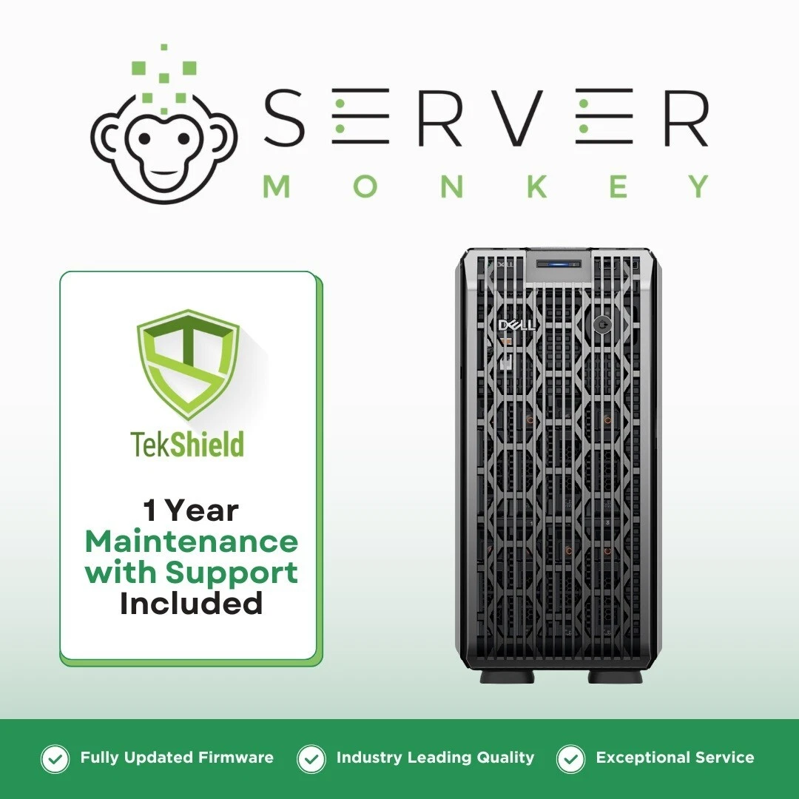 | El servidor torre con procesador Intel Xeon Gold, 64 GB de RAM y un disco duro de 4 TB está diseñado para entornos que necesitan alta capacidad de procesamiento y gran almacenamiento en un formato sencillo de mantener. Su estructura en torre facilita la instalación y el acceso a los componentes, siendo una alternativa práctica para pymes o áreas que requieren procesamiento intensivo sin necesidad de infraestructura de racks.
N° 3 | Technology Store | https://www.abmx.com/1u-epyc-server | Servidor rack 1U, AMD EPYC, 64GB RAM, 2TB NVMe | $6,899,000.00 | $8,209,810.00 | $2124,37 USD | $2124,37 USD | contado | Configuración inicial sin costo (no especifica garantía, usualmente 1 a 3 años según el fabricante). | 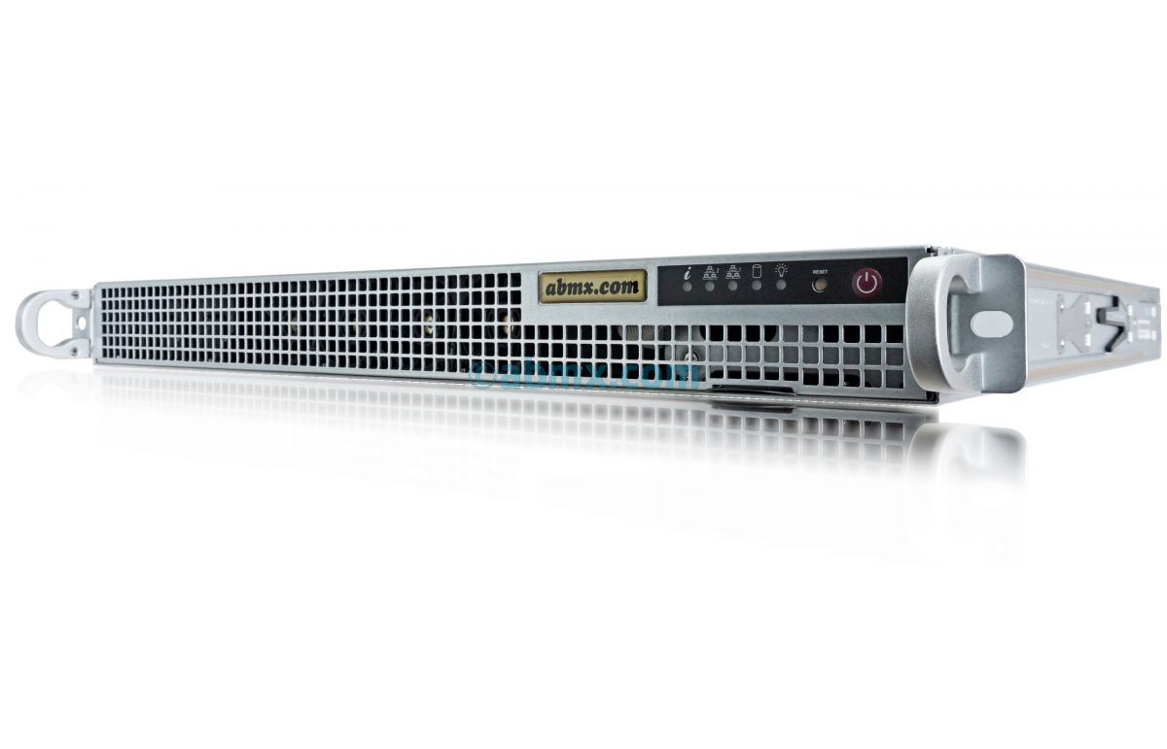 | Con procesador AMD EPYC, 64 GB de memoria RAM y un veloz almacenamiento NVMe de 2 TB, este servidor rack 1U combina gran capacidad de cómputo en un formato compacto. Es ideal para centros de datos o empresas que buscan eficiencia energética y alto rendimiento en tareas paralelas como virtualización, análisis de datos y aplicaciones de inteligencia artificial, maximizando potencia en un espacio reducido.

Justificación:La mejor opcion calidad precio es la numero tres ya que nos da 64 gb de ram y 2 terabyte de almacenamiento de datos en donde esto nos permitetener una muy buena capacidad para alamcenar datos y una buena cantida de ram que nos permite que el dispocitivo no se nos trabe

Tarjeta de video nosotros
 |  |  | CUADRO DE COTIZACIONES

Cuadro Comparativo de Cotizaciones

Presupuestos (a) | Empresa (Nombre fiscal de la empresa) | Nº de CUIT, Dirección, Teléfono (Datos de la empresa) | Descripción del bien/ servicio (b) Características de los bienes/ servicios | Importe Unitario (moneda nacional) | Importe Total IVA incluido (moneda nacional) | Importe Total (moneda extranjera) | Tipo de cambio | Forma de Pago (Contado o Cheque) | Observaciones (se debe incluir toda aquella característica que no ha sido posible incluir anteriormente) | Imagen del producto | Detalle
Nº 1 | Systore Colombia | https://systorecolombia.com/nvidia/690-tarjeta-de-video-gigabyte-gt-1030-2gb-ddr4-gv-n1030d4-2gl-2gb.html?utm_ | Tarjeta de video NVIDIA GeForce GT 1030, 2GB GDDR5 | $420,000.00 | $499,800.00 | 124.95USD | 124.95USD | contado | Ideal para uso web y multimedia Garantía local de Gigabyte por 3 años para tarjetas gráficas (local warranty), siempre que no sea serie para minería. Requiere registro del producto y comprobante de compra | 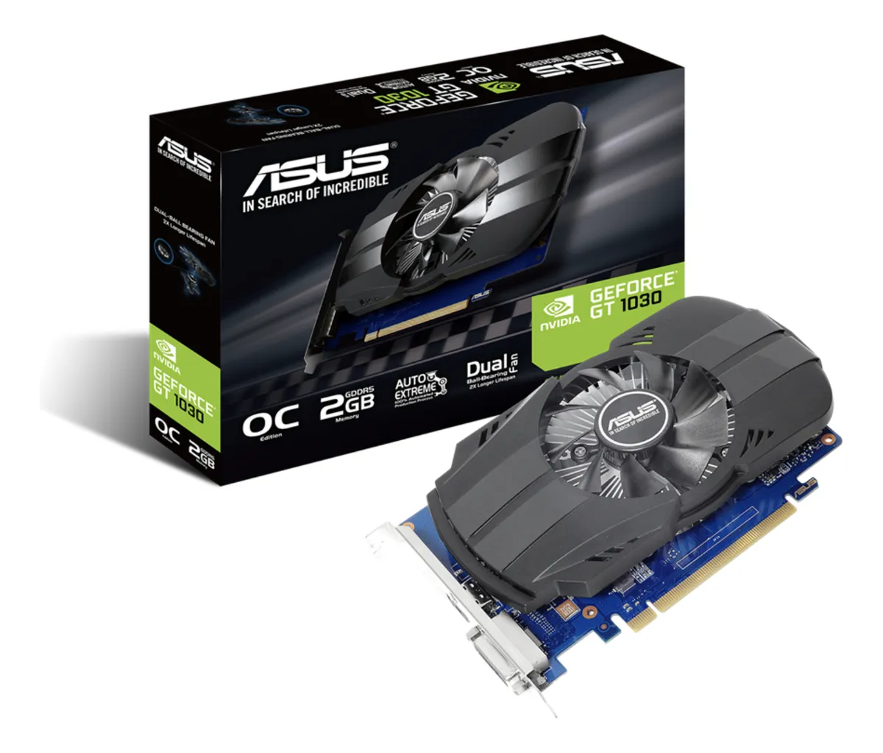 | La tarjeta NVIDIA GeForce GT 1030 de 2 GB GDDR5 es una opción económica y eficiente para equipos que requieren un rendimiento gráfico básico en tareas cotidianas, reproducción multimedia en alta definición y soporte para múltiples pantallas. Su bajo consumo energético la convierte en una alternativa ideal para actualizar computadores de oficina o de uso personal sin necesidad de una fuente de poder robusta ni refrigeración avanzada.
Nº2 | HardPC Colombia Ltda. | https://basevirtual.com.co/product/tarjeta-de-video-radeon-rx-550-4gb-ddr5/?utm_ | Tarjeta de video AMD Radeon RX 550, 4GB GDDR5 | $550,000.00 | $654,500.00 | 163.63USD | 163.63USD | contado | Buen rendimiento para tareas ligeras y ofimática Garantía estándar de AMD para productos nuevos de escritorio; suele ser 3 años dependiendo del ensamblador/distribuidor. No aplca para daños por uso indebido. | 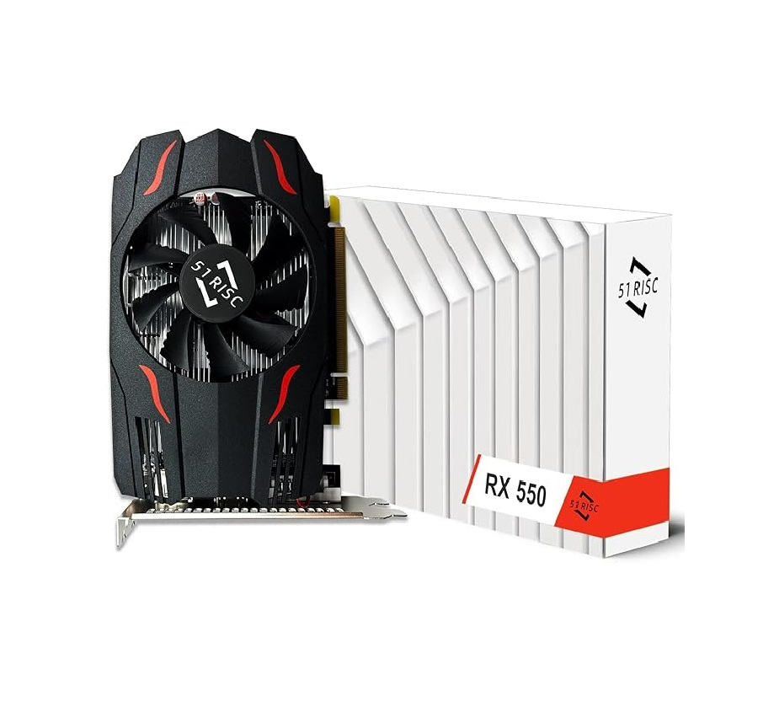 | La AMD Radeon RX 550 con 4 GB GDDR5 ofrece un mejor rendimiento en comparación con modelos de entrada, siendo adecuada para juegos ligeros, diseño gráfico básico y aceleración de aplicaciones multimedia. Gracias a su mayor capacidad de memoria respecto a otras opciones económicas, proporciona una experiencia más fluida en multitarea gráfica y aplicaciones que demandan un uso intensivo de video.
Nº 3 | system technology | https://tiendamia.com/pe/producto?amz=B06X9PW5DZ&utm | Tarjeta de video NVIDIA Quadro P400, 2GB GDDR5 | $680,000.00 | $809,200.00 | 202.30USD | 202.30USD | contado | Optimizada para estabilidad y soporte profesional Garantía limitada de 3 años con PNY / NVIDIA para la línea Quadro. Requiere comprobante y compra con distribuidor autorizado | 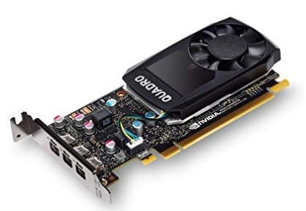 | La tarjeta NVIDIA Quadro P400 de 2 GB GDDR5 está diseñada específicamente para entornos profesionales que utilizan software de diseño, modelado 3D o edición asistida por GPU. A diferencia de las gráficas de consumo, ofrece controladores certificados que aseguran estabilidad y compatibilidad con aplicaciones CAD, BIM y de renderizado. Es una opción confiable para estaciones de trabajo compactas que buscan potencia en aplicaciones técnicas sin comprometer espacio ni consumo de energía.

justificacion:La mejor opcion es la numero uno ya que es la mejor calidad precio ya que tendrenos una muy buen trajeta grafica con 2 gb de viram y esta pensada para tareas cotidianas

(b) Ejemplos: En el caso de viajes, indicar Origen/Destino (si corresponde también escalas) Si se tratara de servicios tipo catering, indicar las cantidades de asistentes, así como los días en que se demanda la prestación del servicio. Si fuera papelería indicar, cantidades de afiches, trípticos, etc.

Procesador Nosotros
 |  |  | CUADRO DE COTIZACIONES

Cuadro Comparativo de Cotizaciones

Presupuestos (a) | Empresa (Nombre fiscal de la empresa) | Nº de CUIT, Dirección, Teléfono (Datos de la empresa) | Descripción del bien/ servicio (b) Características de los bienes/ servicios | Importe Unitario (moneda nacional) | Importe Total IVA incluido (moneda nacional) | Importe Total (moneda extranjera) | Tipo de cambio | Forma de Pago (Contado o Cheque) | Observaciones (se debe incluir toda aquella característica que no ha sido posible incluir anteriormente) | Imagen del producto | Detalle
Nº 1 | Mercado libre | https://www.mercadolibre.com.co/procesador-gamer-amd-ryzen-7-7700x-100-100000591wof-de-8-nucleos-y-54ghz-de-frecuencia-con-grafica-integrada/p/MCO19711896?pdp_filters=category:MCO1693#searchVariation=MCO19711896&position=1&search_layout=stack&type=product&tracking_id=33d9ed9c-8c31-4747-8d81-cf6cb1856781 | Procesador gamer AMD Ryzen 7 7700X 100-100000591WOF de 8 núcleos | $1,655,910.00 | $1,970,532.90 | $509,90 USD | $509,90 USD | contado | 5.4GHz de frecuencia con gráfica integrada 3 años limitados para CPUs de caja (Processor in a Box – PIB) con empaque sellado. AMD +1 | 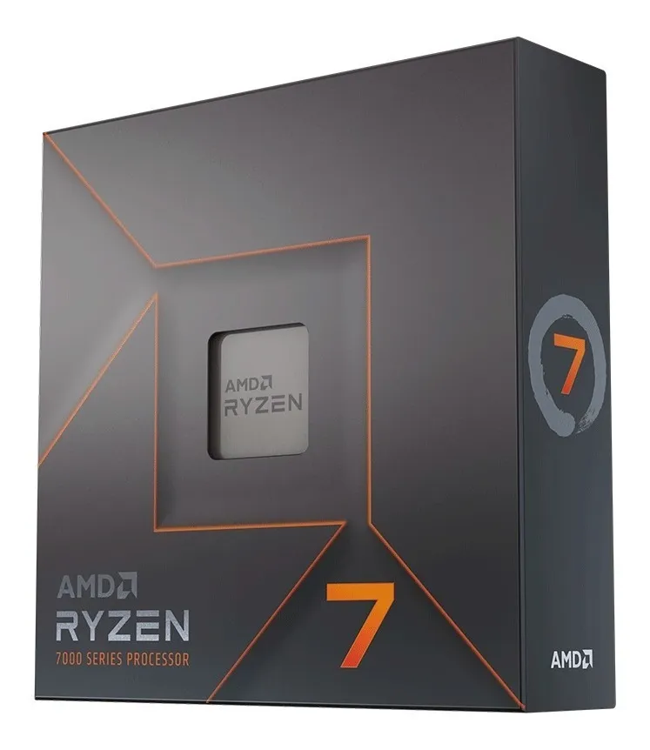 | El procesador AMD Ryzen 7 7700X en Mercado Libre es una opción práctica para quienes buscan rapidez en la compra y envío confiable en todo el país. Ofrece 8 núcleos y 16 hilos con frecuencia turbo de hasta 5.4 GHz, lo que garantiza un excelente rendimiento en videojuegos exigentes, edición de video y multitarea avanzada. Su compra en esta plataforma facilita opciones de pago a cuotas y cobertura nacional, ideal para usuarios que valoran comodidad y soporte en línea.
Nº2 | Equimport1000 | https://www.equimport1000.com/procesador-gamer-amd-ryzen-7-7700x/p/MCO19711896 | Procesador gamer AMD Ryzen 7 7700X 100-100000591WOF de 8 núcleos | $1,861,415.00 | $2,203,225.00 | $563,07 USD | $563,07 USD | contado | Garantía de 3 años por defectos de fábrica (para CPUs retail/en caja). No cubre daños por overclock ilegal, golpes, humedad ni uso indebido. | 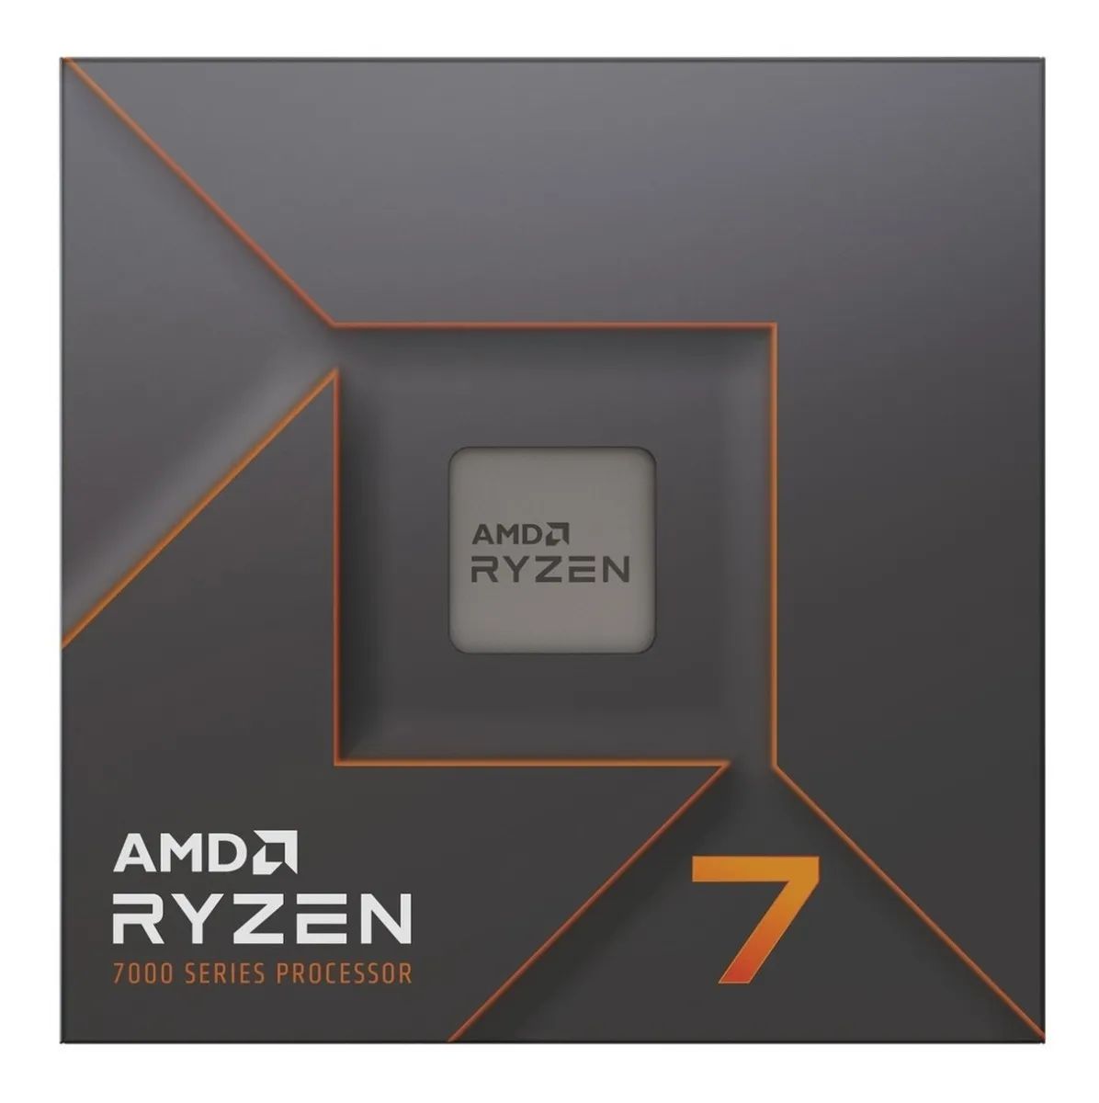 | En TigerTech, el Ryzen 7 7700X se ofrece con un precio competitivo y disponibilidad inmediata en Bogotá. Esta tienda especializada en hardware asegura respaldo técnico local y posibilidad de retirar el producto directamente, lo cual es una ventaja frente a esperas de envíos internacionales. Con su arquitectura AM5 y compatibilidad con DDR5, este procesador es perfecto para quienes desean armar un PC de última generación con gran capacidad de respuesta.
Nº 3 | Speed Logic | https://speedlogic.com.co/tienda/procesadores/amd/procesador-amd-ryzen-7-7700x-45gz-8cr-radeon-am5-no-fan/ | Procesador gamer AMD Ryzen 7 7700X 100-100000591WOF de 8 núcleos | $1,799,000.00 | $2,140,810.00 | $546,92 USD | $546,92 USD | contado | Garantía 3 años oficial AMD. | 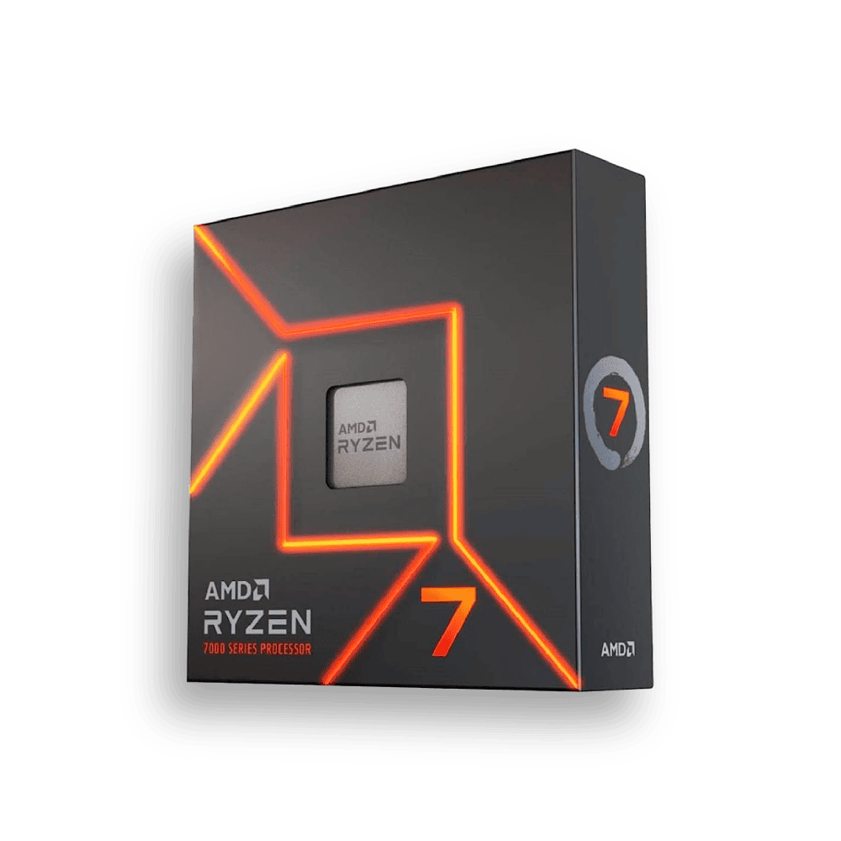 | El AMD Ryzen 7 7700X en Compragamer destaca por la transparencia en la ficha técnica y la posibilidad de comprar en cuotas. Es una tienda reconocida en el sector gamer y entusiasta, lo que da confianza al adquirir procesadores de alto rendimiento. Sus 8 núcleos y 16 hilos lo hacen ideal para cargas intensivas como streaming, modelado 3D y gaming competitivo, siendo una alternativa sólida para quienes buscan una plataforma confiable y actualizada.

Justificaion la mejor opcion calidad precio es la primera ya que nos da un ryzen 7 7700x en donde nos da 8 nucleos y 16 hilos y asta una velocidad de 5.4 Ghz perfecto para trabajos de oficina y que nos entrega un muy buen rendimiento

Teclado nosostros
 |  |  | CUADRO DE COTIZACIONES

0

Presupuestos (a) | Empresa (Nombre fiscal de la empresa) | Nº de CUIT, Dirección, Teléfono (Datos de la empresa) | Descripción del bien/ servicio (b) Características de los bienes/ servicios | Importe Unitario (moneda nacional) | Importe Total IVA incluido (moneda nacional) | Importe Total (moneda extranjera) | Tipo de cambio | Forma de Pago (Contado o Cheque) | Observaciones (se debe incluir toda aquella característica que no ha sido posible incluir anteriormente) | Imagen del producto | Detalle
Nº 1 | Logitech | https://www.mercadolibre.com.co/teclado-bluetooth-logitech-master-series-mx-keys-mini-qwerty-espanol-color-grafito-con-luz-blanca/p/MCO24526187?product_trigger_id=MCO18931563&pdp_filters=item_id%3AMCO1333831287&applied_product_filters=MCO18931563&quantity=1 | Logitech Master Series MX Keys Mini QWERTY español color grafito con luz blanca | $391,000.00 | $465,290.00 | 116.32USD | 116.32USD | contado | Garantía 1 año, cubre defectos de fábrica en teclas, batería, retroiluminación y conectividad. | 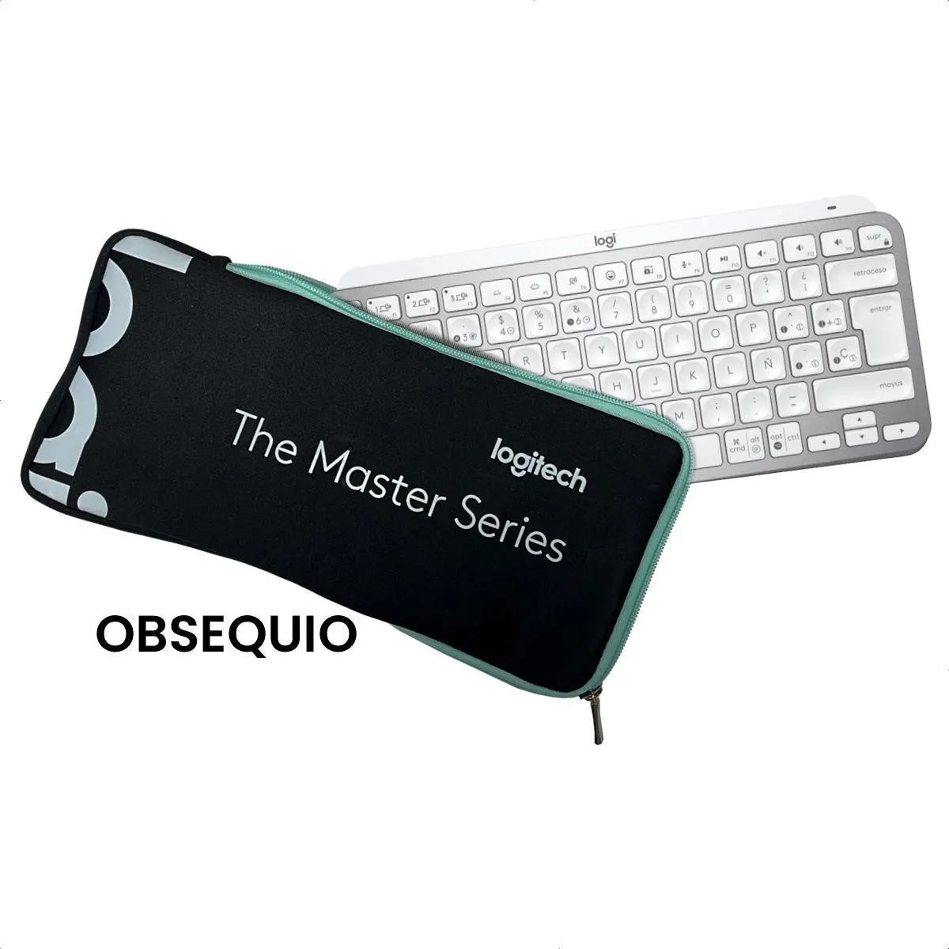 | MercadoLibre ofrece el Logitech MX Keys Mini nuevo con un año de garantía, teclado compacto en español color grafito, retroiluminado y con conexión Bluetooth para varios dispositivos.
Nº2 | Tauret | https://www.falabella.com.co/falabella-co/product/144132917/Teclado-Inalambrico-Logitech-MX-KEYS-MINI-Gris-Espanol/144132918?utm_source=chatgpt.com | Logitech Master Series MX Keys Mini QWERTY español color grafito con luz blanca | $420,000.00 | $499,800.00 | 124.95USD | 124.95USD | contado | Garantía 1 año, aplica para fallas eléctricas o de hardware, excluye golpes o líquidos. | 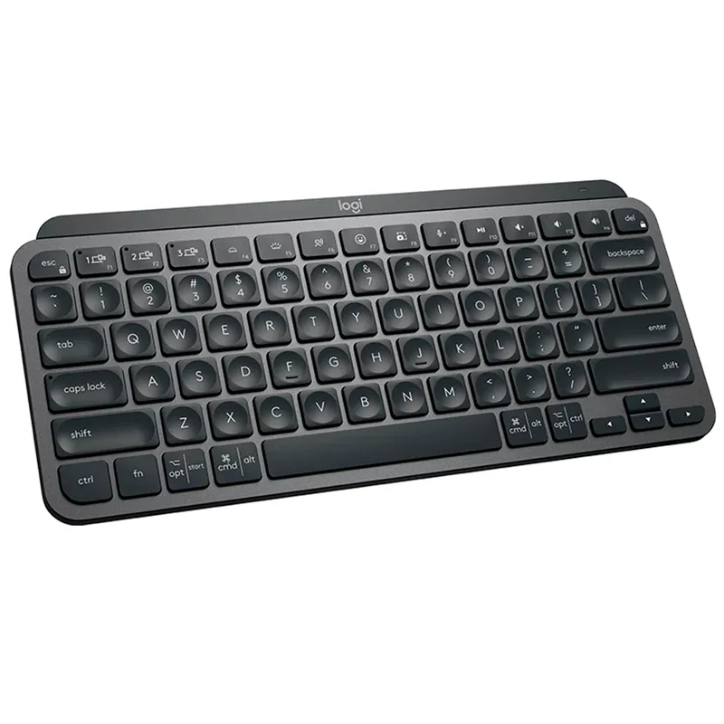 | Falabella vende el Logitech MX Keys Mini también con un año de garantía, diseño reducido en grafito, retroiluminación blanca ajustable y batería recargable USB-C.
Nº 3 | Panamericana | https://www.panamericana.com.co/teclado-inalambrico-logitech-mx-keys-mini-blanco-629413/p?utm_source=chatgpt.com | Logitech Master Series MX Keys Mini QWERTY español color grafito con luz blanca | $549,900.00 | $654,381.00 | 163.60USD | 163.60USD | contado | Garantía 1 año, cubre defectos de funcionamiento en batería, Bluetooth y retroiluminación, no cubre desgaste ni daños por mal uso. | 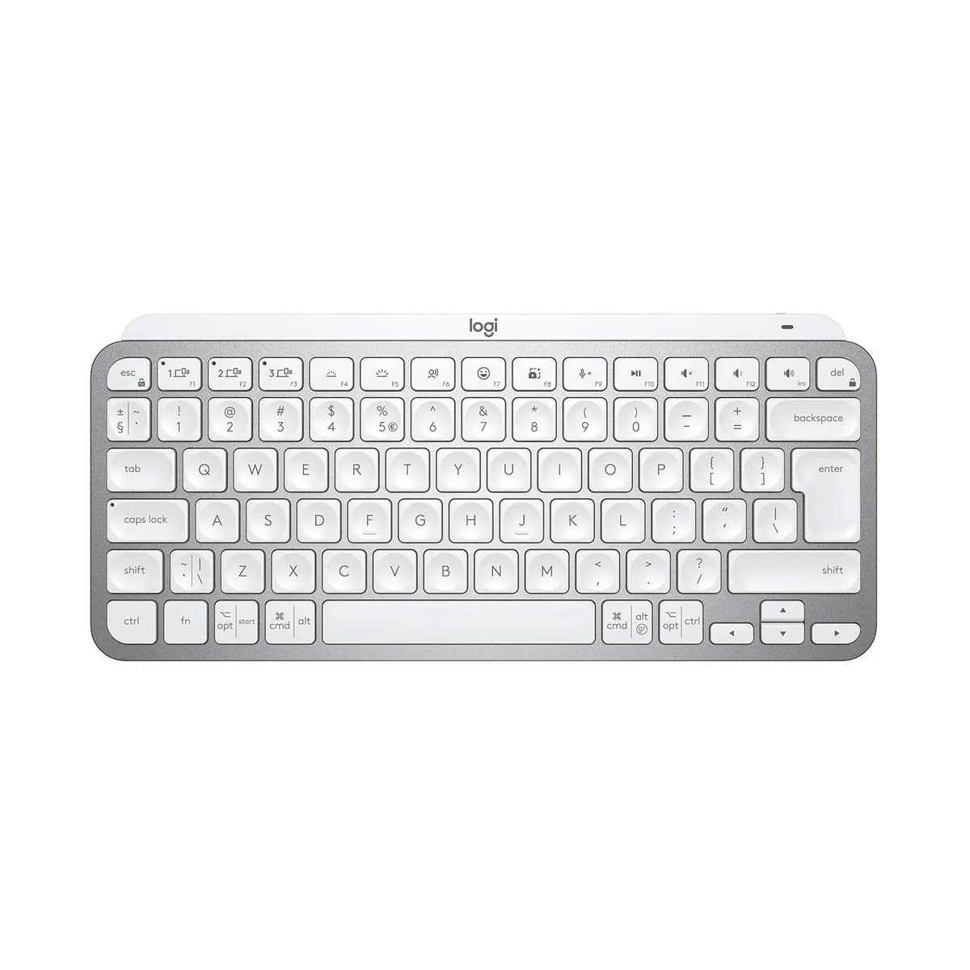 | Panamericana presenta el Logitech MX Keys Mini en español con un año de garantía, inalámbrico, retroiluminado, con soporte multi-dispositivo y tamaño compacto para portabilidad.

Justificacion:La mejor opcion calidad precio es la numero dos ya que es te teclado nos da la posibilidad de recargalo en cambio las otras opciones no ,tambien nos entrega un año de grantia y que es perfecto para el trabajo ya que nos permite tener mas atajos que las otras opciones no nos da

(b) Ejemplos: En el caso de viajes, indicar Origen/Destino (si corresponde también escalas) Si se tratara de servicios tipo catering, indicar las cantidades de asistentes, así como los días en que se demanda la prestación del servicio. Si fuera papelería indicar, cantidades de afiches, trípticos, etc.

Mouse nosotros
 |  |  | CUADRO DE COTIZACIONES

Cuadro Comparativo de Cotizaciones

Presupuestos (a) | Empresa (Nombre fiscal de la empresa) | Nº de CUIT, Dirección, Teléfono (Datos de la empresa) | Descripción del bien/ servicio (b) Características de los bienes/ servicios | Importe Unitario (moneda nacional) | Importe Total IVA incluido (moneda nacional) | Importe Total (moneda extranjera) | Tipo de cambio | Forma de Pago (Contado o Cheque) | Observaciones (se debe incluir toda aquella característica que no ha sido posible incluir anteriormente) | Imagen del producto | Detalle
Nº 1 | Ubuy | https://www.logitech.com/en-eu/shop/p/m100-usb-mouse?utm | Mouse M100 | $54,077.00 | $64,351.63 | $16,65 USD | $16,65 USD | contado | Garantía 3 años Logitech, cubre defectos de fábrica y fallas de hardware |  | Ubuy ofrece el Mouse Logitech M100, un mouse alámbrico con conexión USB, diseño ambidiestro y tres botones básicos con rueda de desplazamiento. Es un dispositivo confiable y de fácil instalación, que normalmente cuenta con la garantía limitada de 3 años de Logitech, válida a través del fabricante.
Nº2 | Media Markt | https://www.octo24.com/en/Logitech-910-005003-Logitech-Mouse::680345.html?utm | Logitech Mouse M100 | $57,077.00 | $67,921.63 | $17,58 USD | $17,58 USD | contado | Garantía 3 años Logitech + garantía legal UE, cubre fallas de fabricación, excluye daños por mal uso. | 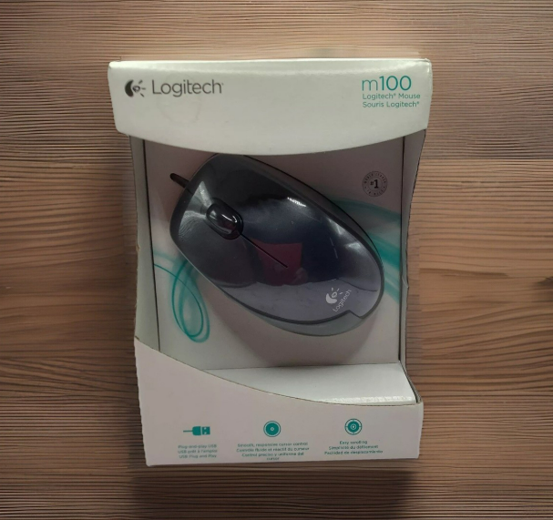 | Media Markt comercializa el Logitech Mouse M100, también con conexión por cable USB, diseño ambidiestro y ergonómico, ideal para uso diario. Este producto suele incluir la garantía estándar de 3 años de Logitech, además de las garantías que ofrece la propia tienda según la normativa de la Unión Europea.
Nº 3 | Octo 24 | https://www.newegg.com/logitech-910-001601-m100-usb-wired/p/N82E16826104365?srsltid=AfmBOoqmnvfDbFteeFNP4TXIQdYF2qc6KiDB1sPEI6eIouMB2FdHqcnj&utm_ | Logitech M100 Wired Ambidextrous 3-Buttons | $50,680.00 | $60,309.20 | $15,61 USD | $15,61 USD | contado | Garantía 3 años Logitech, aplica para defectos de funcionamiento, no cubre desgaste o golpes | 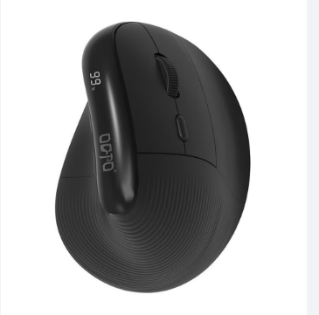 | Octo 24 presenta el Logitech M100 Wired Ambidextrous 3-Buttons, con las mismas características: cable USB, tres botones y diseño apto para zurdos y diestros. Al ser un producto oficial de Logitech, dispone igualmente de la garantía limitada de 3 años del fabricante.

Justificación:La mejor opcion es el tercer mouse ya que es un mause de manera ergonomico que esta pensado para que la muñeca no se canse y tenga una postura correcta y tambien nos brinda una buena cantidad de dpi y una buenta taza de respuesta

(b) Ejemplos: En el caso de viajes, indicar Origen/Destino (si corresponde también escalas) Si se tratara de servicios tipo catering, indicar las cantidades de asistentes, así como los días en que se demanda la prestación del servicio. Si fuera papelería indicar, cantidades de afiches, trípticos, etc.

software licencia
 |  |  | CUADRO DE COTIZACIONES

Cuadro Comparativo de Cotizaciones

Presupuestos (a) | Empresa (Nombre fiscal de la empresa) | Nº de CUIT, Dirección, Teléfono (Datos de la empresa) | Descripción del bien/ servicio (b) Características de los bienes/ servicios | Importe Unitario (moneda nacional) | Importe Total IVA incluido (moneda nacional) | Importe Total (moneda extranjera) | Tipo de cambio | Forma de Pago (Contado o Cheque) | Observaciones (se debe incluir toda aquella característica que no ha sido posible incluir anteriormente) | Imagen del producto | Detalle
Nº 1 | AhorroSoft | https://www.keysfan.com/microsoft-office-2021-professional-plus-key-1pcs.html?utm | Este producto incluye una licencia de por vida de Office 2021 Pro Plus para 1 PC. La clave se enviará por correo electrónico después de la compra en cuestión de minutos. | $546,218.00 | $649,999.42 | $168,61 USD | $168,61 USD | contado | Garantía de activación original y de por vida; cubre funcionamiento de la clave y actualizaciones de seguridad. | 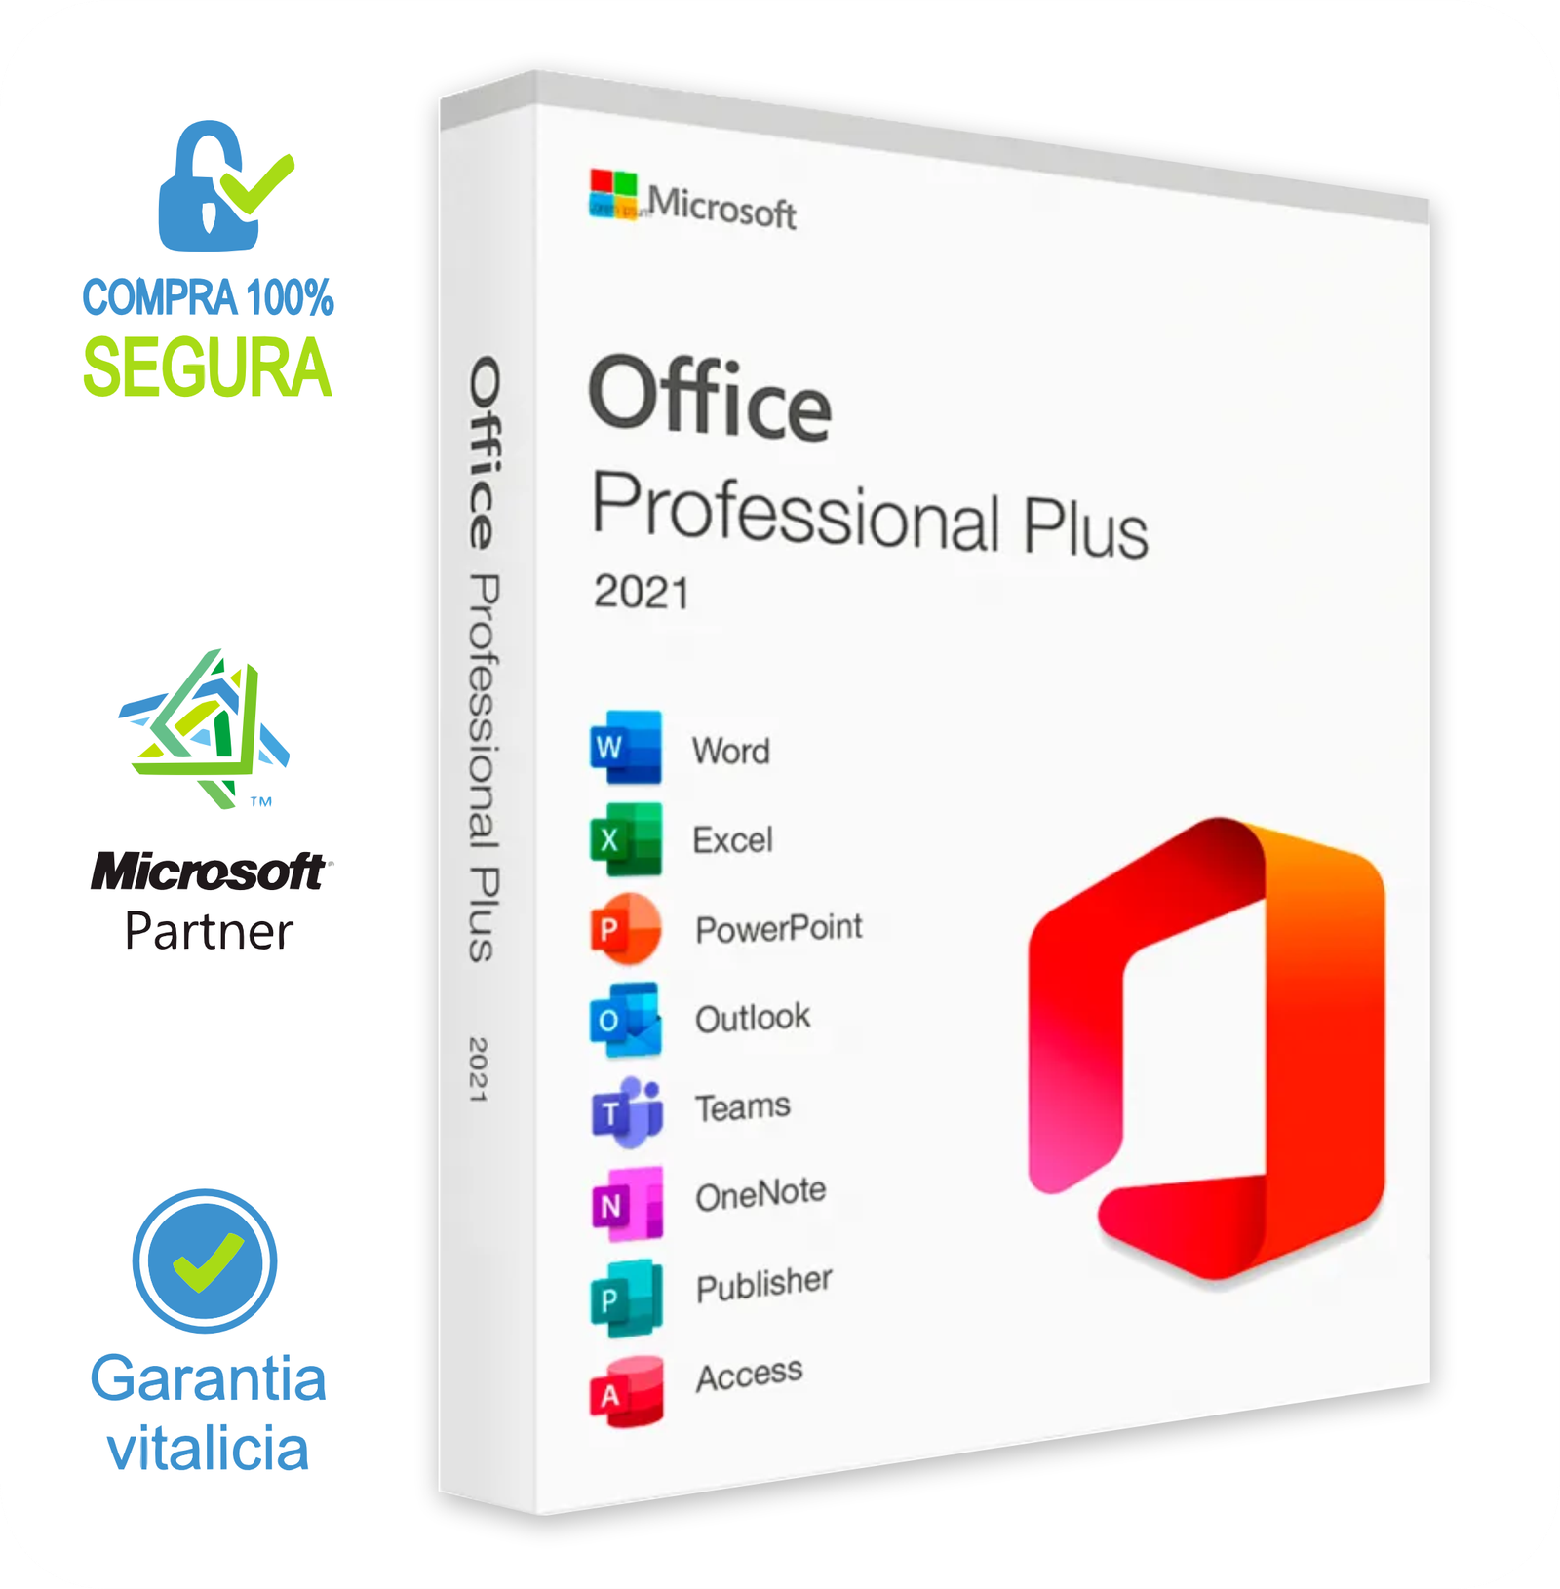 | Ahorrosoft ofrece la licencia de Office 2021 Profesional Plus para un solo dispositivo, con activación original y de por vida. Incluye todas las aplicaciones de escritorio como Word, Excel, PowerPoint, Outlook, OneNote, Publisher y Access, funcionando sin necesidad de suscripción y con actualizaciones de seguridad garantizadas, ideal para quienes buscan un paquete completo para Windows 10 u 11.
Nº2 | Latin Keys | https://latinkeys.com/colombia/producto/office-2021-profesional-plus-bind-1pc/ | Activación por pago único, sin suscripciones ni renovaciones. Licencia permanente, reinstalable y transferible de un equipo a otro; vinculada a su cuenta Microsoft (email). | $200,745.00 | $238,886.55 | $61,97 USD | $61,97 USD | contado | Garantía de activación permanente; cubre vinculación a cuenta Microsoft, reinstalación y actualizaciones mientras dure la licencia. |  | Latin Keys brinda el Office 2021 Profesional Plus en versión vinculada a un único PC, con pago único y uso perpetuo. El paquete incluye las aplicaciones más usadas de Microsoft, entre ellas Word, Excel, PowerPoint y Outlook, además de Publisher y Access, lo que lo convierte en una solución integral para tareas personales, académicas y empresariales en equipos con Windows.
Nº 3 | Software Colombia | https://softwarepin.com/products/microsoft-office-professional-2021-for-windows-lifetime-access?utm | Esta licencia incluye todos los productos de Office 2021 Basic, con herramientas como Excel, Word, PowerPoint, Outlook y Access. Se realiza un pago único para una PC. | $170,850.00 | $203,311.50 | $52,74 USD | $52,74 USD | contado | Garantía de activación vitalicia; cubre correcto funcionamiento de la suite, parches de seguridad y soporte técnico básico. |  | Software Colombia entrega la licencia digital de Office 2021 Profesional Plus para un dispositivo, con acceso inmediato y vitalicio. Al igual que en las otras opciones, se obtiene la suite completa con programas como Word, Excel, PowerPoint, Outlook, Access, Publisher y OneNote, garantizando todas las funciones de escritorio sin límite de tiempo y con parches de seguridad activos.

Jusficicación: La mejor opcion es la numero dos ya que nos brinda un mejor respaldo y una buena accesibilidad a todas las herramientas de Office desde cualquier dispositivo vinculado a una cuenta de Microsoft..

Antivirus Licencia

 |  |  | CUADRO DE COTIZACIONES

Cuadro Comparativo de Cotizaciones

Presupuestos (a) | Empresa (Nombre fiscal de la empresa) | Nº de CUIT, Dirección, Teléfono (Datos de la empresa) | Descripción del bien/ servicio (b) Características de los bienes/ servicios | Importe Unitario (moneda nacional) | Importe Total IVA incluido (moneda nacional) | Importe Total (moneda extranjera) | Tipo de cambio | Forma de Pago (Contado o Cheque) | Observaciones (se debe incluir toda aquella característica que no ha sido posible incluir anteriormente) | Imagen del producto | Detalle
Nº 1 | AVG Internet Security | https://www.avg.com/es-co/store?utm | Antivirus con un pago anual que le proporciona seguridad a un usuario. | $80,000.00 | 80000.00 | 66 | 4000COP/USD | contado | Proveedor colombiano con atención telefónica local; ideal para quienes prefieren soporte en español y en su zona horaria. | 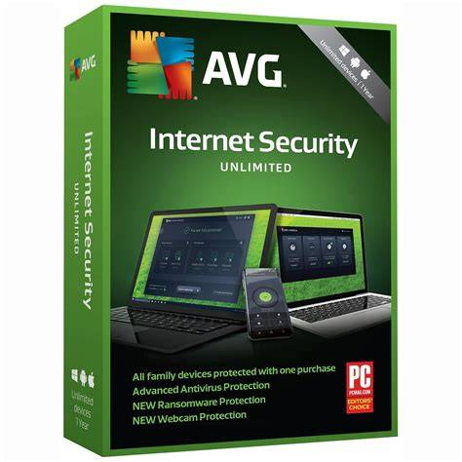 | Buena opción si solo necesitas proteger un dispositivo. AVG tiene reputación decente, bajo costo y suficiente para uso personal o pequeña empresa de 1 equipo. Servicio local facilita soporte y pagos.
Nº2 | Kaspersky Plus | https://www.kalley.com.co/pin-antivirus-kaspersky-plus-1-dispositivo-1-ano/p/7703344110154?msclkid=19e6a7205db915b8b6dccff1293d648c&utm_source=bing&utm_medium=cpc&utm_campaign=KALLEY_COL_PEF_CPC__PERFORMANCE-MAX&utm_term=2325260934815190&utm_content=KALLEY_COL_PEF_CPC_PMAX_GENERAL_EVENTOS | Antivirus con un pago anual que le proporciona seguridad a un dispositivo. | $141,600.00 | 1293600.00 | 323 | 4000COP/USD | contado | Ofrece atención personalizada en Colombia; útil si buscas asesoría directa antes de la compra. |  | Kaspersky es líder en detección y prevención de amenazas más avanzadas (ransomware, phishing). Perfecto si el cliente quiere mayor protección. Esta licencia está en un rango intermedio-alto en funcionalidad.
Nº 3 | Wiresoft | https://www.wiresoft.us/ | Antivirus con un pago anual que le proporciona seguridad a 10 dispositivos y un usuario. | $119,900.00 | 119900.00 | 146.00 | 4000COP/USD | contado | Vende licencias de segunda mano verificadas; permite comprar solo lo que necesitas, con precios competitivos. |  | Si el cliente tiene varios dispositivos, esta licencia ofrece protección para varios equipos al mismo precio más alto que los de un solo dispositivo. Ideal para familias o pequeñas oficinas. Avast incluye además funciones extra como VPN, incluso limpieza de software malicioso.

Justificaión:La mejor opcion es la primera opcion ya que es la mejor calidad precio ya que nos ofrece una buena calidad de antivirus y no da la opcion de una mini empresa de un equipo de trabajo

(b) Ejemplos: En el caso de viajes, indicar Origen/Destino (si corresponde también escalas) Si se tratara de servicios tipo catering, indicar las cantidades de asistentes, así como los días en que se demanda la prestación del servicio. Si fuera papelería indicar, cantidades de afiches, trípticos, etc.

licencia SQL
 |  |  | CUADRO DE COTIZACIONES

Cuadro Comparativo de Cotizaciones

Presupuestos (a) | Empresa (Nombre fiscal de la empresa) | Nº de CUIT, Dirección, Teléfono (Datos de la empresa) | Descripción del bien/ servicio (b) Características de los bienes/ servicios | Importe Unitario (moneda nacional) | Importe Total IVA incluido (moneda nacional) | Importe Total (moneda extranjera) | Tipo de cambio | Forma de Pago (Contado o Cheque) | Observaciones (se debe incluir toda aquella característica que no ha sido posible incluir anteriormente) | Imagen del producto | Detalle
Nº 1 | Lasus | 3232540225 | Licencia de dispositivo SQL Server 2022 - 1 CAL | $265,131.00 | $315,505.89 | $81,84 USD | $81,84 USD | contado | Proveedor colombiano con atención telefónica local; ideal para quienes prefieren soporte en español y en su zona horaria. | 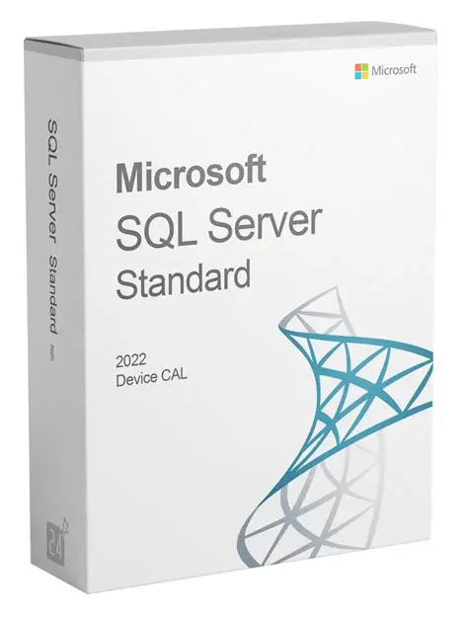 | Comprar la licencia en Lasus es ideal si prefieres un proveedor colombiano con atención local y soporte en español. La Licencia de dispositivo SQL Server 2022 - 1 CAL permite que un dispositivo acceda a SQL Server 2022, ofreciendo funciones de análisis, informes y seguridad de datos, con integración en la nube y compatibilidad con la edición Standard.
Nº2 | Garcia comunicaciones | 3003227936 | Licencia de dispositivo SQL Server 2022 - 1 CAL | $1,293,600.00 | $1,539,384.00 | $399,32 USD | $399,32 USD | contado | Ofrece atención personalizada en Colombia; útil si buscas asesoría directa antes de la compra. |  | Garcia Comunicaciones ofrece atención personalizada para la adquisición de la Licencia de dispositivo SQL Server 2022 - 1 CAL, ideal si deseas asesoría directa antes de la compra. La licencia permite controlar el acceso de un dispositivo a SQL Server 2022, con funcionalidades de análisis, informes y protección de datos. Comprar aquí asegura un soporte cercano y ayuda a entender el licenciamiento de Microsoft, facilitando la implementación segura y escalable en tu empresa.
Nº 3 | Wiresoft | 34 91 0601749 | Licencia de dispositivo SQL Server 2022 - 1 CAL | $584,000.00 | $694,960.00 | $180,27 USD | $180,27 USD | contado | Vende licencias de segunda mano verificadas; permite comprar solo lo que necesitas, con precios competitivos. |  | Wiresoft se destaca por vender licencias de segunda mano verificadas, como la Licencia de dispositivo SQL Server 2022 - 1 CAL, permitiendo adquirir solo lo necesario a un precio competitivo. La licencia ofrece acceso a SQL Server 2022, con análisis, informes y seguridad de datos, compatible con la edición Standard y aplicaciones en la nube. Comprar en Wiresoft es una opción económica y flexible, ideal para empresas que buscan maximizar recursos sin comprometer la legalidad del software.

Justificacion:La mejor opcion es Lasus por su bajo costo y soporte local, García Comunicaciones es la opción premium para quienes priorizan asesoría personalizada, y Wiresoft representa el equilibrio entre ahorro y flexibilidad, siendo una alternativa muy práctica para empresar pequeñas

(b) Ejemplos: En el caso de viajes, indicar Origen/Destino (si corresponde también escalas) Si se tratara de servicios tipo catering, indicar las cantidades de asistentes, así como los días en que se demanda la prestación del servicio. Si fuera papelería indicar, cantidades de afiches, trípticos, etc.

Servidores en la nube
 |  |  | CUADRO DE COTIZACIONES

Cuadro Comparativo de Cotizaciones

Presupuestos (a) | Empresa (Nombre fiscal de la empresa) | Nº de CUIT, Dirección, Teléfono (Datos de la empresa) | Descripción del bien/ servicio (b) Características de los bienes/ servicios | Importe Unitario (moneda nacional) | Importe Total IVA incluido (moneda nacional) | Importe Total (moneda extranjera) | Tipo de cambio | Forma de Pago (Contado o Cheque) | Observaciones (se debe incluir toda aquella característica que no ha sido posible incluir anteriormente) | Imagen del producto | Detalle
Nº 1 | Claro Cloud / Microsoft Azure | https://www.clarocloud.com.co/infraestructura/microsoft-azure/?utm_source | Azure infraestructura básica contratada con Claro (por ejemplo servidor virtual simple + almacenamiento + soporte) / mes | $24,000.00 | $28,560.00 | $7,41 USD | $7,41 USD | contado | ... |  | Facturación en pesos colombianos, soporte local, atención 24/7, latencia menor si conectas con centros de datos locales. Ideal si no quieres lidiar con dólares ni con conversiones, y quieres respaldo local.
Nº2 | Conexcol Cloud | https://conexcol.net.co/cloud/?utm_source | Servidores Cloud internos (IaaS) con datacenter en Colombia, varios tamaños de VM con SSD, backup y tráfico ilimitado. / mes | $61,064.00 | $72,666.16 | $18,86 USD | $18,86 USD | contado | ... |  | Ventajas de estar en Colombia (baja latencia, regulaciones, soporte local), flexibilidad para escalar o cambiar plan, backup incluido, tráfico ilimitado — buen balance entre precio y prestaciones para pymes.
Nº 3 | Oracle Cloud | https://www.oracle.com/latam/cloud/price-list/?utm_source | Infraestructura nube (servicios de cómputo, almacenamiento, red) bajo el programa de créditos o modalidad “Universal Credits” | $39,900.00 | $47,481.00 | $12,32 USD | $12,32 USD | contado | ... |  | Oracle tiene la región local, lo que ayuda con la latencia. También suele tener oferta de “créditos universales” que permiten mayor flexibilidad, y tarifas de salida de datos más bajas/costos de red competitivos. Buen candidato si necesitas capacidades mayores o servicios especializados (bases de datos, cargas grandes, redundancia, etc.).

Justificacion: La mejor opcion calidad precio es la numero uno ya que esta nos brinda un respaldo local y es muy buena para almacenar datos

(b) Ejemplos: En el caso de viajes, indicar Origen/Destino (si corresponde también escalas) Si se tratara de servicios tipo catering, indicar las cantidades de asistentes, así como los días en que se demanda la prestación del servicio. Si fuera papelería indicar, cantidades de afiches, trípticos, etc.

